Sheet1
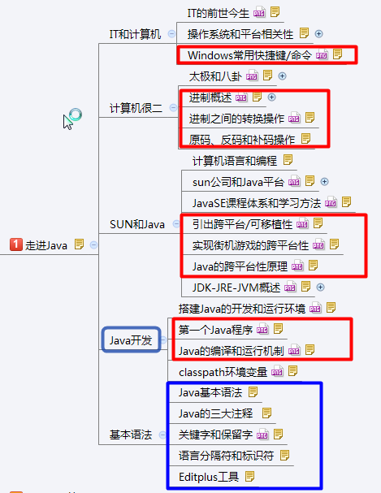
 |  | IT的前世今生
移动互联网，就是将移动通信和互联网二者结合起来，成为一体。是指互联网的技术、平台、商业模式和应用与移动通信技术结合并实践的活动的总称。
IT--->DT
物联网:利用局部网络或互联网等通信技术把传感器、控制器、机器、人员和物等通过新的方式联在一起，形成人与物、物与物相联，实现信息化、远程管理控制和智能化的网络。物联网是互联网的延伸，它包括互联网及互联网上所有的资源，兼容互联网所有的应用，但物联网中所有的元素(所有的设备、资源及通信等)都是个性化和私有化。

 |  | 操作系统和平台相关性

操作系统:（Operating System，简称OS）:是管理和控制计算机硬件与软件资源的计算机程序，是直接运行在“裸机”上的最基本的系统软件，任何其他软件都必须在操作系统的支持下才能运行。
见图:操作系统所处位置
系统分类:Unix家族和Windows家族
见图:Unix家族图和Windows家族和发展
平台相关性:
我们称能够支持程序运行的硬件或软件环境为平台。
不同的平台都有其特有的指令格式，也就是说Win支持的指令格式和Linux支持的指令格式是不一样的，
进而导致了Windows的可执行文件(exe)不能在Linux平台上运行，反之Unix的可执行文件也无法再Windows上运行，把这种情况称为平台相关性。
比如Windows系统的exe文件,Mac系统的app文件等等.
-->平台的相关性，应用软件的迁移问题就暴露出来了。
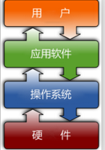

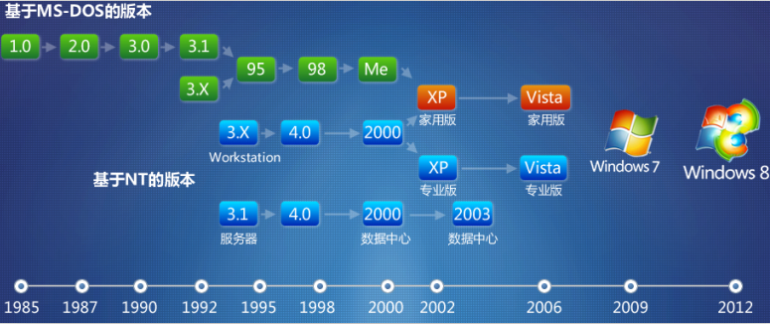

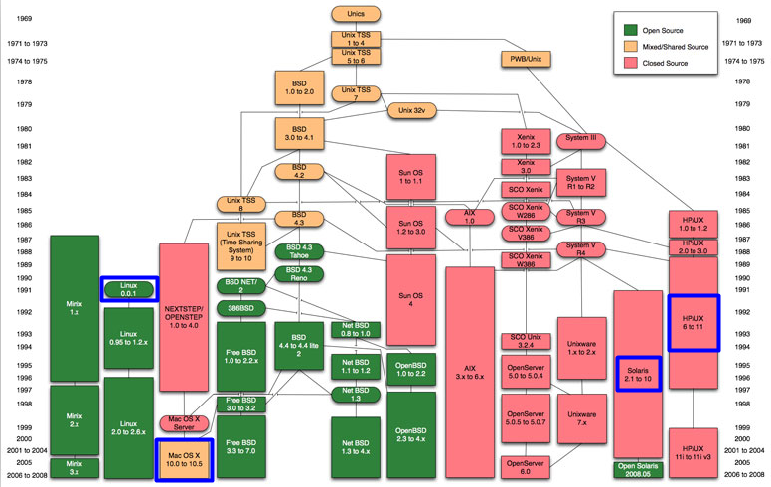

 |  | Windows常用快捷键/命令
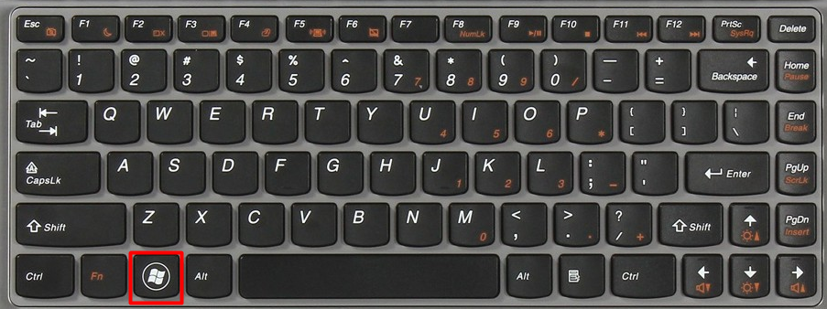

---编辑操作-----------------------------------------------------------------------------------------------------------
CTRL+C--------复制 CTRL+X--------剪切 CTRL+V--------粘贴
CTRL+A--------全选 CTRL+Z--------撤销 CTRL+S--------保存
---基本操作-----------------------------------------------------------------------------------------------------------
【Win】+D 显示桌面 【Win】+R 打开“运行" 【Win】+L 屏幕锁定
【Win】+E 打开“我的电脑” 【Win】+F 搜索文件(不建议) 【Alt】+TAB项目切换
先使用 【Win】+R打开“运行窗口",输入:
calc—>启动计算器 mspaint—>打开画图板(不建议) 搜索工具
notepad—>打开记事本 cmd—>CMD命令提示符
截图工具
---常用命令-----------------------------------------------------------------------------------------------------------
盘符之间的切换: 盘符:回车,如进入E盘, E:回车
进入指定目录 :cd will
:cd javase\day01
目录的回退 :cd.. 回到上一级目录
:cd\ 回到盘符根目录
清屏 :cls
直接进入某一个目录的命令行方式:按住:Shift + 鼠标邮件---->在此处打开命令窗口

 |  |  |  |  | 太极和八卦
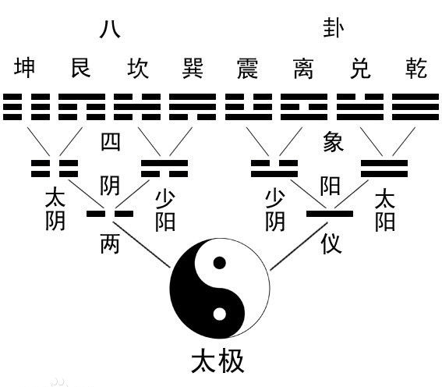
<<周易>>:易有太极，是生两仪，两仪生四象，四象生八卦.
老子的《道德经》第四十二章：道生一，一生二，二生三，三生万物。万物负阴而抱阳，冲气以为和
------------------------------------------------------------------------------
太极即为天地未开、混沌未分阴阳之前的状态。
"两仪"有七说：一说为阴阳，一说为天地，一说为奇偶，一说为刚柔，一说为玄黄，一说为乾坤，一说为春秋。但通常是指阴阳。
四象即为：太阳、太阴、少阴、少阳。
------------------------------------------------------------------------------
说说伏羲八卦的故事看图.
为什么有八卦和六十四卦的另一个版本。



 |  |  | 进制概述(二、八、十、十六进制)

一个中国人喜欢听的谣言:
其大意是：莱布尼兹(数学家)通过在中国的传教士，得到了八卦图，他领悟到只要把八卦中的阴爻代表0，阳爻代表1，就可以创立一种新的记数法：二进制。
这一神话虽经部分数学史家之批驳，但至今仍广为传播。
--------------------------------------------------------
进制也就是进位制，是人们规定的一种进位方法。 对于任何一种进制---X进制，就表示某一位置上的数运算时是逢X进一位。
十进制是逢十进一，十六进制是逢十六进一，二进制就是逢二进一，以此类推，x进制就是逢x进位。
---------------------------------------------------------
二进制:由两个基本数字0，1组成，运算规律是逢二进一.计算机都使用二进制表示数据.
八进制:由0、1、2、3、4、5、6、7组成,运算规律是逢八进一.
十进制:由0，1，2、3、4、5、6、7、8、9组成.
十六进制:由0～9以及A，B，C，D，E，F组成.

二进制数系统中，位简记为b,也称为比特，每个二进制数字0或1就是一个位(bit)。
计算机中的二进制则是一个非常微小的开关，用“开”来表示1，“关”来表示0。
位是数据存储的最小单位，其中8 bit 就称为一个字节（Byte）,1KB不等于1000B.
1B（byte，字节）= 8 bit；
1KB（Kibibyte，千字节）=1024B= 2^10 B；
1MB（Mebibyte，兆字节，百万字节，简称“兆”）=1024KB= 2^20 B；
1GB（Gigabyte，吉字节，十亿字节，又称“千兆”）=1024MB= 2^30 B；
1TB（Terabyte，万亿字节，太字节）=1024GB= 2^40 B；
1PB（Petabyte，千万亿字节，拍字节）=1024TB= 2^50 B；

 |  |  | 进制之间的转换操作

需求：计算250的各种进制值。
十进制和二进制之间转换:
十进制--->二进制:
对于整数部分，用被除数反复除以2，除第一次外，每次除以2均取前一次商的整数部分作被除数并依次记下每次的余数。
另外，所得到的商的最后一位余数是所求二进制数的最高位。
二进制--->十进制:
进制数第1位的权值是2的0次方，第2位的权值是2的1次方，第2位的权值是2的2次方……公式：第N位 * 2的N-1次方,结果再相加.
-------------------------------------------------------------------------------
十进制和八进制之间转换:
十进制--->八进制:
10进制数转换成8进制的方法，和转换为2进制的方法类似，唯一变化：除数由2变成8。
八进制--->十进制:
进制数第1位的权值为8的0次方，第2位权值为8的1次方，第3位权值为8的2次方
-------------------------------------------------------------------------------
十进制和十六进制之间转换:100
十进制--->十六进制:
10进制数转换成16进制的方法，和转换为2进制的方法类似，唯一变化：除数由2变成16。
十六进制--->十进制:
第0位的权值为16的0次方，第1位的权值为16的1次方，第2位的权值为16的2次方……
-------------------------------------------------------------------------------
二进制和八进制之间转换:
二进制和十六进制之间转换:
八进制和十六进制之间转换:
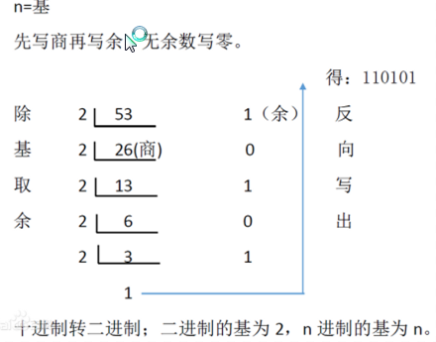

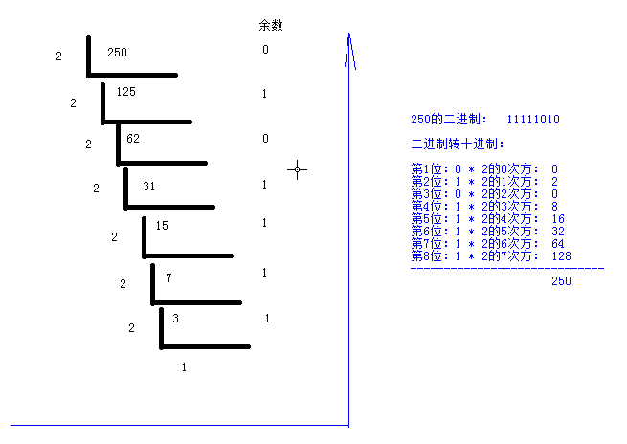

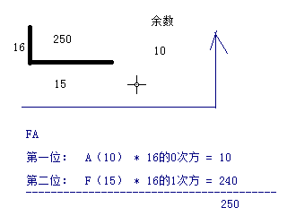

 |  |  |  | 原码、反码和补码操作
原码、反码和补码操作:
在计算机内，有符号数有3种表示法：原码、反码和补码,所有数据的运算都是采用补码进行的。
正数的原码，反码，补码都相同，负数稍微复杂。
操作5(101)和-5的二进制。
原码:
就是二进制定点表示法，即最高位为符号位，“0”表示正，“1”表示负，其余位表示数值的大小。
反码:
负数的反码是对其原码逐位取反，但符号位除外。
补码:
负数的补码是在其反码的末位加1。
-------------------------------------------
求反码的时候，最高位是符号位不能改变。
正数的符号位是0.
负数的符号位是1.
正数5:
5的二进制是：00000101
原码：00000101
反码：00000101
补码：00000101
------------------------------------------------------
负数：-5:
5的二进制是：00000101
原码：10000101
反码：11111010
补码：11111011

 |  |  | 计算机语言和编程概述

什么是计算机语言:
生活中的两个人的交流主要是方式无非是采用一种都能够识别的语言，那么也就是说该语言是他们之间传递信息的媒介。
那么什么是计算机语言呢？计算机语言是指用于人与计算机之间通讯的一种特殊语言，是人与计算机之间传递信息的媒介。
那计算机怎么能读懂我们给它发出的的信息呢？此时就需要编写一套由字符、数字所组成并按照某种语法格式的一串串计算机指令，而这些计算机指令就是计算机语言。
软件就是由若干条计算机指令所组成的。
计算机语言分类:
① 机器语言：直接用二进制指令表达，指令是用0和1组成的一串代码，它们有一定的位数，并分成若干段，各段的编码表示不同的含义（如0000 代表 加载（LOAD）,0001 代表 存储（STORE））。
② 汇编语言：使用一些特殊的符号来代替机器语言的二进制码(又称符号语言)，计算机不能直接识别，需要用一种软件将汇编语言翻译成机器语言，汇编语言依赖于硬件体系，开发难度大（如加法指令ADD/ADC、减法指令SUB/SBB）。
③ 高级语言：使用一定格式的自然语言进行编写源代码，通过编译器将源代码翻译成计算机直接识别的机器语言，之后再由计算机执行，不直接操作硬件，把繁琐的翻译操作交给编译器完成。
我们将学习的Java就属于高级语言范畴。
什么是编程:
前面说了计算机语言就是用来实现人和计算机通讯的，那为什么人要和计算机通讯呢，其原因就是为了让计算机帮我们完成一些人为起来比较复杂的工作。
那计算机怎么知道我们要它解决的问题是什么，怎么知道解决问题的具体的步骤是什么呢？此时我们就得通过编程语言去告诉计算机去，做什么，怎么做。这种人和计算机之间交流的过程，我们称之为编程。
举例:计算机例子/分页的例子。

 |  | sun公司和Java平台
Java语言是2015年度开发语言,见图.
----------------------------------------------------------------
美国SUN(Stanford University Network)公司，在中国大陆的正式中文名为“太阳计算机系统（中国）有限公司”。
1982年，SUN公司诞生于美国斯坦福大学校园，并于1986年上市，在NASDAQ（纳斯达克：是全美证券商协会自动报价系统）的标识为SUNW，2007年改为JAVA。
2009年4月20日19点40分，美国数据软件巨头甲骨文公司（Oracle）宣布以74亿美元收购SUN公司，从此Java也有“干爹”了，在这个拼爹的时代，Java的发展前景不容置疑。
----------------------------------------------------------------
Java的三大平台:见图
1999年SUN公司发布了基于Java的三个平台技术标准：J2SE,J2EE,J2ME,2005年开始分别改名为：JavaSE，JavaEE，JavaME。随着J2EE的发布，Java正式的迎来了属于自己的“春天”。
① Java SE（Java Platform Standard Edition）：Java标准平台，它允许开发和部署在桌面、服务器、嵌入式环境和实时环境中使用的Java 应用程序，如做一个桌面版的QQ，JavaSE能为Java EE和JavaME提供开发基础。
② Java EE（Java Platform Enterprise Edition）：Java企业平台，可帮助开发和部署可移植、健壮、可伸缩且安全的服务器端Java应用程序，如企业的应用系统ERP等。Java EE是在Java SE的基础上构建的，它提供Web服务、组件模型、管理和通信API，可以用来实现企业级的面向服务体系结构（SOA）和Web等应用程序。
③ Java ME（Java Platform Micro Edition）：Java微型平台，也叫K-JAVA，用来开发移动设备和嵌入式设备（比如手机、PDA、电视机顶盒和打印机等）。随着Android的迅猛发展，JavaME现在使用的越来越少了，Android会逐渐的取代JavaME的市场份额。
以Java作为开发语言的其他设备有很多，如：如日中天的Android智能设备。
学习Java，我们都是从JavaSE开始的，只有学好JavaSE才能很好的掌握JavaEE和Android的知识。对于Java的就业，很少有人从事单纯的JavaSE开发的，这不是Java的强势之处，我们应该面向市场更广阔的JavaEE和Android就业方向。
Java和Android的关系
----------------------------------------------------------------
Java语言特性
简单、面向对象、安全、跨平台、多线程、健壮、分布式等
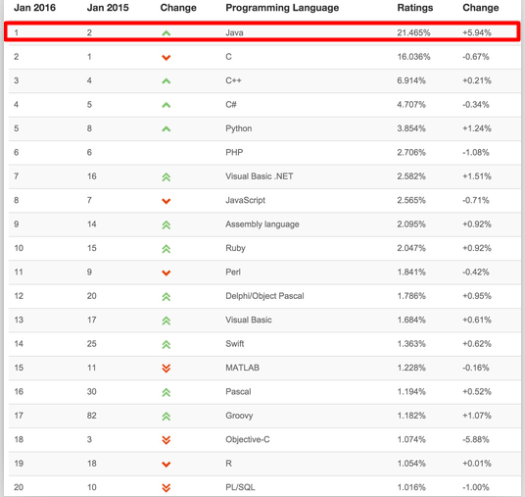



 |  |  | JavaSE课程体系和学习方法

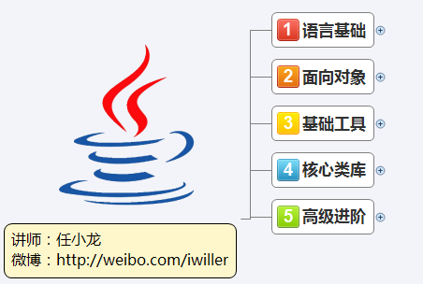
JavaSE：
Android
JavaEE的应用市场：
Java EE:电子商务，电信、银行、办公自动化等
JDK版本
Java7(JDK.14)
----------------------------------------
学习方法：
不建议看视频,看根据笔记复习知识点的时候,如果某一个知识点回忆不起来,则立马看视频,就仅仅只看这几分钟.
写代码:是为了阐释证明某一个知识点.
理解之后写代码,是最高效.
写代码:
1:搞懂知识点.
2:针对于每一个知识点,得完成一个小需求.what.
3:分析需求,我要做什么,应该怎么去完成.how,把解决问题的思路梳理出来(注释).
4:把思路变成代码.
5:总结

 |  | 引出跨平台/可移植性

平台相关性：
windows系统只能运行windows的可执行文件（exe）.
linux系统只能运行linux的可执行文件。
windows的可执行文件，不能直接运行在Linux系统中，反之亦然。
----------------------------------------------------
比如我现在以游戏开发者的身份，要使用某一种编程语言编写一套游戏软件，为了能在不同平台都能玩该游戏，我得为每一种平台制作一份可执行文件，就拿Win和Linux平台举例。
编写游戏 → Win版的可执行的游戏文件。
编写游戏 → Linux版的可执行的游戏文件。
这样看来，那我岂不是要为每一种平台都写一套游戏吗？ 不爽。
假如某个软件只编写一次，就能够运行在任何平台之上(跨平台性的本质)，就太好了。
那如何做到该游戏的跨平台呢？
---->生活中刷卡的例子

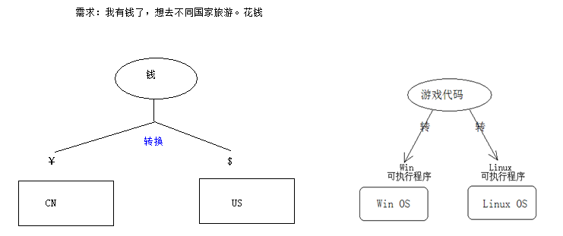
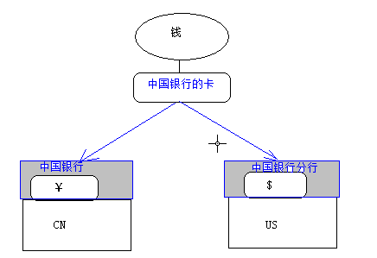

 |  | .实现街机游戏的跨平台性

上述的解决方案： 引入了中国银行的卡，可以识别中国银行卡的机构。
---------------------------------------------------------------------------------------------
对应开发者来说，只需要开发游戏，并打包。

那么同理，回到解决开发游戏上来，要是想只写一套游戏，就能在不同的平台上运行，根据"刷卡"的例子，我们要怎么处理？
引出,街机游戏模拟器:
游戏玩家的角度如何玩该游戏?
1）：下载游戏包。
2）： 下载当前电脑对应的游戏模拟器。
win： win版本
linux: linux版本
3）：在当前电脑的操作系统中，启动游戏模拟器。
4）：接着加载对应的游戏包。
5）：在模拟器中玩游戏。
---------------------------------------------------------
使用街机游戏证明.
-------------------------------------------------------------
游戏包，和平台无关。
游戏模拟器，和平台有关。
需要为游戏包单独开发游戏模拟器吗？成本更大？
其实游戏模拟器只需要开发一次。

 |  |  |  | Java的跨平台性原理

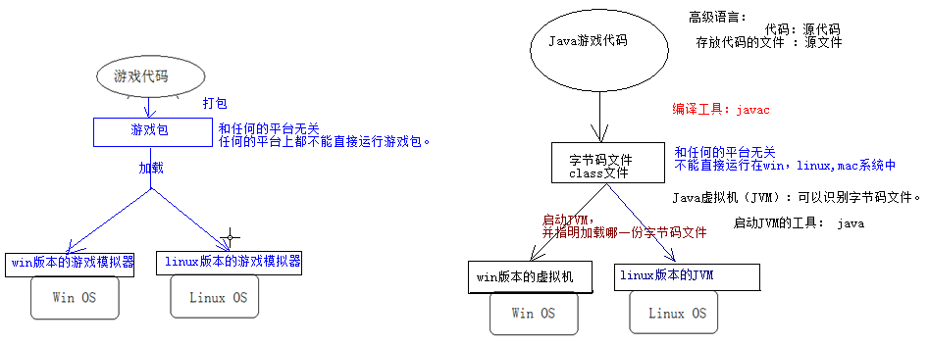

游戏可以这样实现跨平台，那么Java的跨平台性是怎么实现的呢？【引导学生】
也应该产生一种和系统平台无关的文件，然后再在各个平台的电脑上装上模拟器，让跨平台的文件运行在模拟器里，不就OK了么？---->引出JVM.
为什么不直接编写class文件.
class文件，只能被JVM所识别，我们程序员看不懂。
Java跨平台的原理：
1）：编译之后会生成与平台无关的字节码文件。
2）：得以来不同平台的虚拟机（JVM）。
JVM是不跨平台的。

 |  |  |  | JDK-JRE-JVM概述
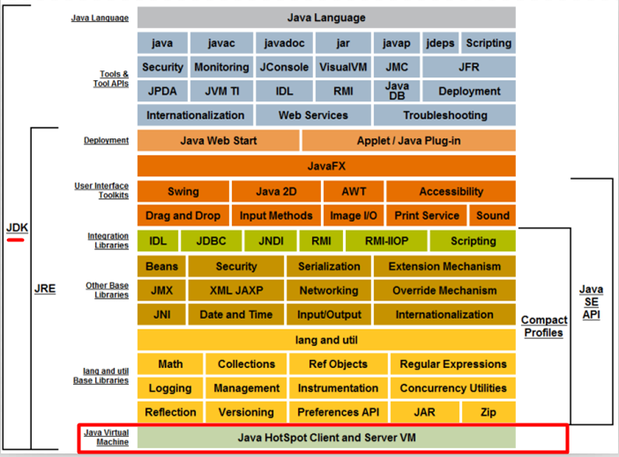

见Java模型概念图:
JRE(Java Runtime Environment)：Java运行环境，如果要运行Java程序，就需要JRE的支持，JRE里包含JVM。
JDK(Java Development Kit)：Java开发工具，包含开发Java程序的所有工具,如javac和java等，JDK里包含JRE。
Java虚拟机（Java Virtual Machine），简称JVM，它是运行所有Java程序的虚拟计算机，好比是街机游戏的模拟器。
JVM是Java语言的运行环境，也是Java 最具吸引力的特性之一。JVM用于读取并处理编译过的与平台无关的字节码(class)文件，从而实现Java的可移植性。但是值得注意的是Java虚拟机是不跨平台的。也就是说在Win下得装Win版的JVM，在Linux下装Linux版的JVM。
见图:选择不同平台的JDK版本
JVM是Java程序的解释和执行器。

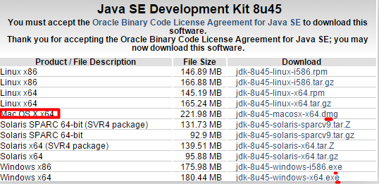

搭建Java的开发和运行环境

根据不同的系统，选择不同的JDK版本。
-----------------------------------
步骤1:安装JDK，安装游戏模拟器。
步骤2:配置PATH环境变量:
PATH变量用于指定Java开发工具的位置,如D:\OpenSources\jdk1.8.0_45\bin .
配置环境变量的过程和教研使用截图方式.
安装JDK注意：
1):jdk不要安装在带中文的路径下,最好也是不包含空格字符的英文路径;
2):避免C:\WINDOWS\system32出现所有名字以java开头的文件，有，删之；
3):常见问题：“javac不是内部或者外部命令”，原因是path配置错误。

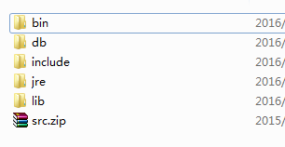

bin:存放了Java的操作工具，比如编译工具javac,启动JVM的java等。
db:存放了Java测试的数据库derby，企业不用。
include：存储C++的头文件。
jre:Java的运行环境，里面有JVM。
lib:Java运行和以来的核心库。
src.zip：Java的源代码。

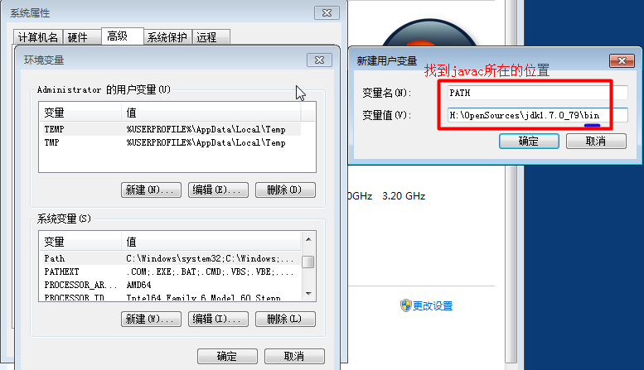

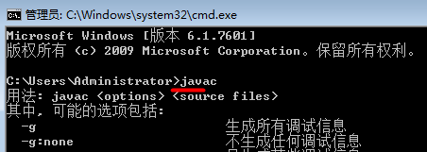

 |  |  |  | 第一个Java程序

一般而言，编写的第一个程序，习惯叫做HelloWorld.
需求：在控制台界面，输出：你好师姐。
-----------------------------------------------------------------------------------------------
开发步骤：
1：在E:\Will\01_JavaSE\资料和视频\day01\codes目录下：
新建文本文档，起名为123.java。
注意：java是文件得后缀名（拓展名）。
2：使用记事本打开在123.java文件，键入以下代码：
3：打开命令控制台窗口，并进入当前源文件所在的目录，对123.java文件做编译。
编译成功之后，会生成Hello.class文件（字节码文件）。
4：启动JVM，并加载Hello.class这份字节码，并解释执行。
注意：java 类名，不能是java 类名.class.
上述错误，是该类缺少main方法。
5：修正代码如下，再编译运行。

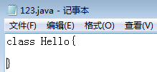

改变了源文件，必须重新编译。

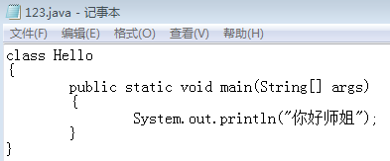

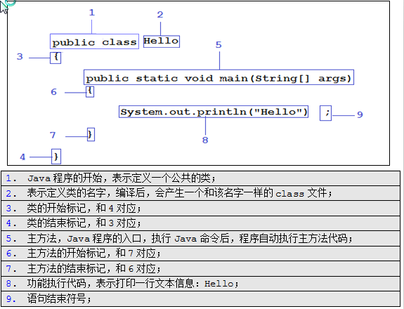

 | Java的编译和运行机制

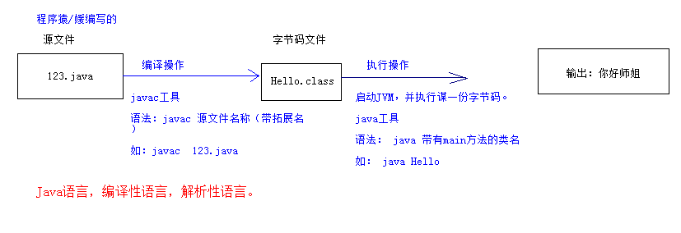

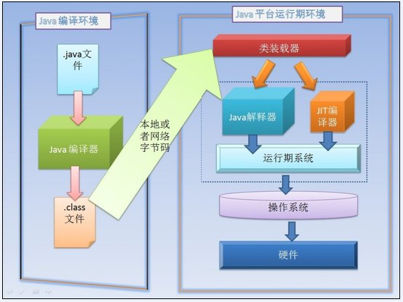

 | classpath环境变量

CLASSPATH顾名思义就是class文件的路径，表示JVM从哪里去寻找class文件。
CLASSPATH = c:\test就表示执行java命令时去c:\test目录中去找需要被执行的class文件。
在java5之前CLASSPATH没有默认值，要是设置成当前路径的话，得使用“.”，
若CLASSPATH=.;c:\test，就表示先在当前目录找class文件，要是没找到就去c:\test目录找(当一个变量有多个值时，多个值之间用英文的分号隔开)。
从Java5开始CLASSPATH默认就是当前路径，一般情况下不需再指定。
若使用Java5以前的版本，设置CLASSPATH应该是：
.;%JAVA_HOME%\lib\dt.jar;%JAVA_HOME%\lib\tools.jar
dt.jar是关于运行环境的类库，主要是swing的包；tools.jar是工具类库；
后来SUN公司改进了JDK设计，JRE会自动搜索当前路径下的jar包，并自动加载dt.jar和tools.jar。那么从Java5开始，再也不必为设置CLASSPATH变量感到头疼了。
暂时不需要配置，就让CLASSPATH默认表示当前目录路径。
--------------------------------------------------------
如何把编译出来的class文件存放到指定的目录:
使用javac -d C:\myclasses Hello.java

 | Java基本语法

王八的辟谷：规定
--------------------------------------------------------------------------------------------------------------
Java基本语法:
1):Java语言严格区分大小写，好比main和Main是完全不同的概念。
2):一个Java源文件里可以定义多个Java类，但其中最多只能有一个类被定义成public类。若源文件中包括了public类，源文件必须和该public类同名。
3):一个源文件中包含N个Java类时，成功编译后会生成N份字节码文件，即每个类都会生成一份单独的class文件，且字节码文件名和其对应的类名相同。
4):若一个类必须运行，则必须拥有main方法,因为main方法是程序的入口.
编程建议:
一个Java源文件只定义一个类,不同的类使用不同的源文件定义;
将每个源文件中单独定义的类都定义成public的;
保持Java源文件的主文件名与源文件中的类名一致;
平时教学中我们在一个源文件中定义多个类，完全是为了让学生看起来方便。开发中一般都是一个文件一个类且都是使用public修饰的。

 |  |  |  | Java的三大注释

Java的注释信息是给程序员看的，编译器(javac)在编译的时候会忽略掉源文件中的注释信息。
为此，Java提供3种注释类型：
① 单行注释；
② 多行注释；
③ 文档注释；
单行注释：// ； //注释信息，从//开始到本行结束的所有字符会被编译器忽略;
多行注释：/* */；/* 注释信息 */之间的所有字符会被编译器忽略
文档注释：/** */；/** 注释信息 */和多行注释一样，除此之外还可以专门生成文档信息API。在讲面向对象的javadoc时详述。
注意:多行注释和文档注释之间彼此都不能交叉嵌套.
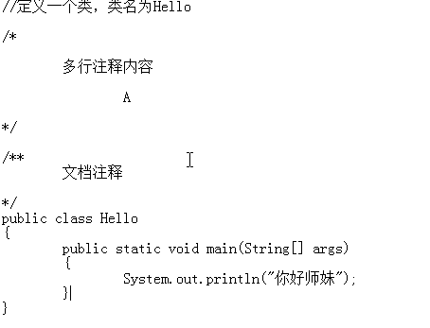

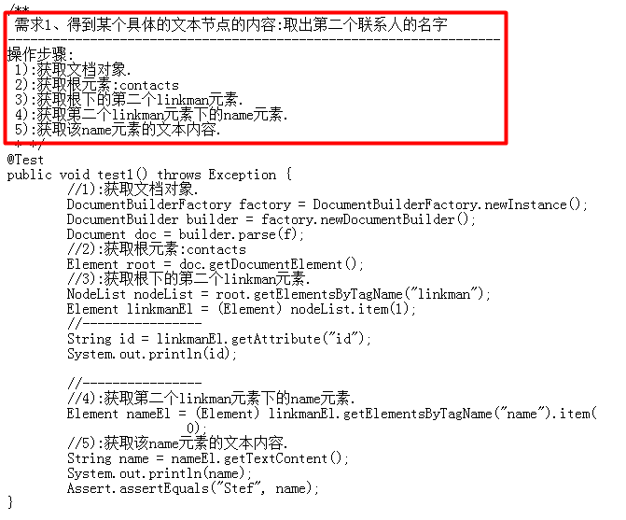

 |  |  | 关键字和保留字
关键字:在编程语言中有一些事先定义的，有着特殊含义和用途的单词。
保留字:和关键字一样都是编程语言事先定义好的，只是说现在暂时没有特殊的用途，但说不定以后某天会突然被赋予意义和被使用到，因此被保留下来的单词，goto和const就是Java的保留字。
看图;
注意关键字和保留字都是由小写组成，关键字不要去记，我们学一个记一个。
注意：java 无sizeof 、goto、 const 关键字
----------------------------------------
有人认为，true,false，null.属于字面量，直接量，其实无所谓，我们不纠结这些学术性。

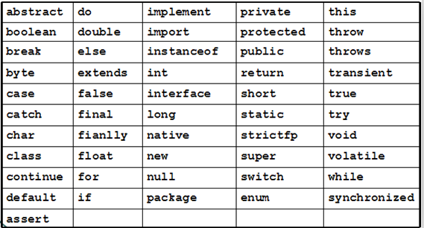

 | Java中的语言分隔符
Java语言分隔符:
分号（;）：语句的分割，表示一句话结束，好比咱们使用的句号。
花括号（{}）：表示一个代码块，是一个整体，花括号要成对使用。
方括号（[]）：定义数组和访问数组元素时使用。
圆括号（()）：使用很广泛，具体用到细讲。
圆点（.）：类和对象访问它的成员时使用。
空格（ ）：把一整条语句分割成几段，空格的次数不限制，好比一句英文里单词都要分开写一样。
注意：必须都是半角下的英文符号。；ab;ａｂ
-------------------------------------------------------------------------------------
标识符:
在写代码的时候为了增强代码的阅读性会自定义很多名字，比如：类名，方法名，变量名等。
在编程的里我们把这种为了增强程序阅读性而自定义的名称,称为标识符。
标识符命名规则：
① 由字母、数字、下划线、$组成，但不能以数字开头（注：此处的字母可以是中文、日文等）。
② 大小写敏感。
③ 不得使用java中的关键字和保留字。
④ 不用Java中内置的类名作为自己的类名。
其实，大家也没必要记这么多，使用一个非关键字和保留字的有意义的英文单词就很OK了。
注意问题:类名首字符规范是大写的.

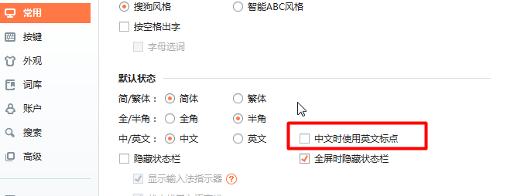

 |  | Editplus工具

Editplus工具:能够友好地使用颜色区分出关键字保留字(蓝色)甚至是JDK里内置的类名(红色)。
如何按照,如何配置Java的开发和运行环境,截图.

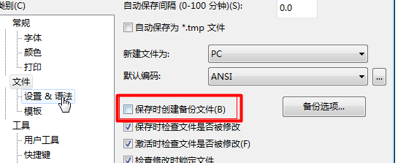
建议:现在不准使用Eclipse,MyEclipse等工具.

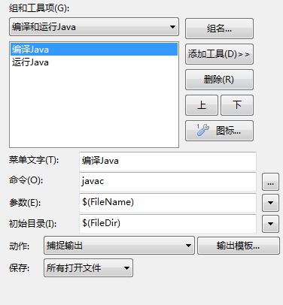
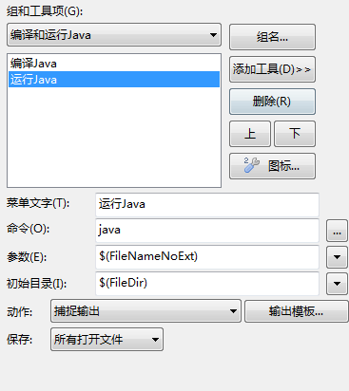

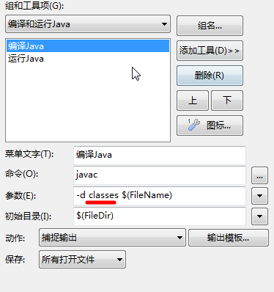
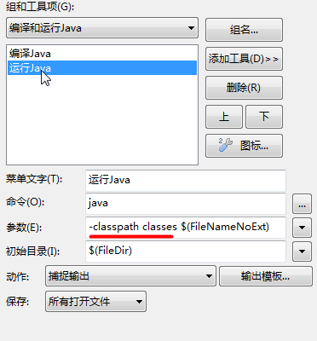

 |  |  |  | 小结

